ss1_introduction_to_java
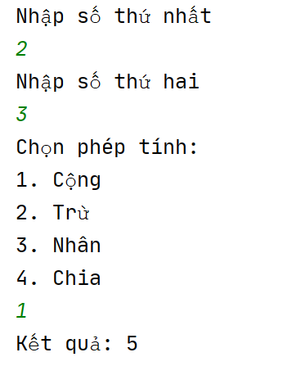
 | BÀI TẬP JAME CHO HỌC VIÊN HỌC LẠI MODULE 2

Bài 1 : Ứng dụng máy tính đơn giản

Cho người dùng nhập vào 2 số từ bàn phím và lựa chọn phép tính ở menu. Hiển thị ra kết quả của phép tính và kết thúc chương trình

ss6_inheritance
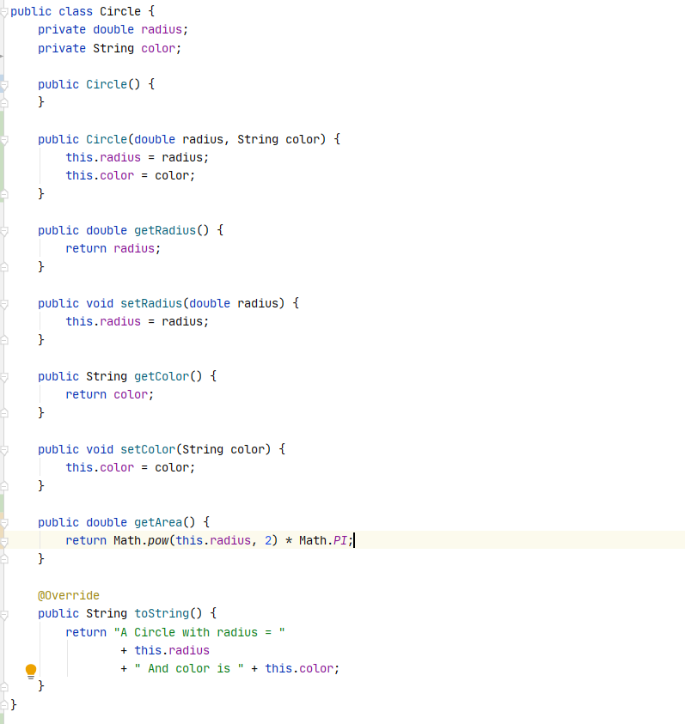
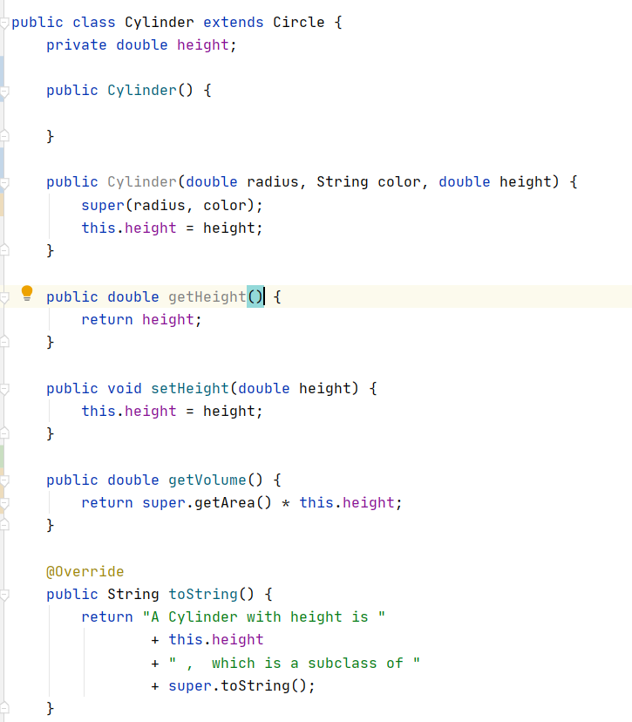
 |  | BÀI TẬP JAME CHO HỌC VIÊN HỌC LẠI MODULE 2

Bài 1 : | Luyện tập về tính kế thừa.
Dựa vào hình ảnh dưới đây. Triển khai lại trên máy tính cá nhân. Sau đấy sử dụng comment để chú thích các yêu cầu sau: 1. Thành phần nào được kế thừa. 2. Thành phần nào không được kế thừa. 3. Đâu là overload 4. Đâu là override

ss19_string_regex
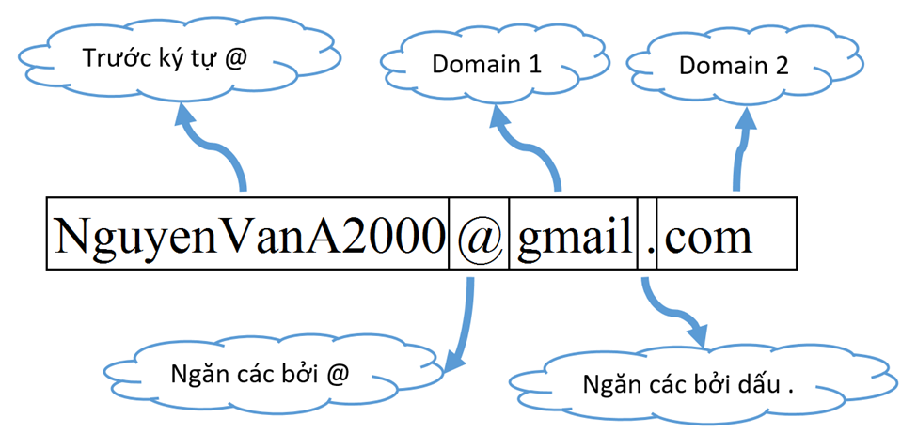
 |  | BÀI TẬP JAME CHO HỌC VIÊN HỌC LẠI MODULE 2

Bài 1 : | [Bài tập] Validate email
Viết chương trình đọc vào danh sách các địa chỉ email. Các địa chỉ email ngăn cách nhau bởi dấu chấm phẩy. Hãy tìm những địa chỉ email không hợp lệ. Email chúng ta có đặc điểm sau:
 | Chứa các ký tự từ A đến Z, a đến z
 | Các ký tự số
 | Ký tự gạch dưới
 | Ký tự @
 | Các ký tự trước @ có 6-32 ký tự
 | Chuỗi ký tự sau @ chia thành hai phần của domain mỗi phần có 2-12 ký tự

Email hợp lệ như hình bên dưới:

